Grow And Mutate
 |  | What | Grow | Mutate | What is that
Node |  | Program | +Action | swapActions/dropFunc | List of actions
 | Action | Loop | - | - | Constant "how many" and Scope "what"
 |  | If | Grow Expr | - | Condition "if" and Scope "what"
 |  | Write | Grow Expr | - | Prints evaluated Expression
 |  | Assignment | Grow Expr | - | Var "where" and Expression "what"
 | Expression | Variable | - | reroll | Node that has string reffering to certain variable
 |  | Constant | - | reroll | Node that has integer value
 |  | Read | - | - | Node that returns first element from the input
 |  | Nested Expr | Grow left or right Expr | - | Has two expr. and operator in between
 |  | Condition | Grow left or right Expr | - | Has two expr. and comparator in between
 |  | Comparator | - | reroll | Logic operator
 |  | Operator | - | reroll | Math operator
 |  | Scope | +Action | swapActions/dropFunc

grammar Sharp; program: (action)* | EOF ; action: (assignment | ifStatement | loop | write ); scope: '{' (action)* '}' ; loop: 'loop' constant scope ; // loop 10 { } read: 'read()'; write: 'write' '(' expression ')' ';'; ifStatement: 'if (' condition ')' scope ; // if (thing comp thing) { } ; condition: expression comparator expression ; // thing comp thing //this must be evalueable to boolean assignment: variable '=' expression ';' ; // x_1 = (2+(3*4)) expression: constant | variable | nestedExp | read ; // this must evaluate to value nestedExp: '(' expression operator expression ')' ; // this also must evaluate to value variable : VAR; constant : INT; operator: '*' | '/' | '+' | '-'; comparator: '==' | '!=' | '>' | '<' | '>=' | '<='; INT: [0-9]+; WS: [ \t\r\n]+ -> skip; VAR: 'x_'[0-9][0-9]*;

Ruletka
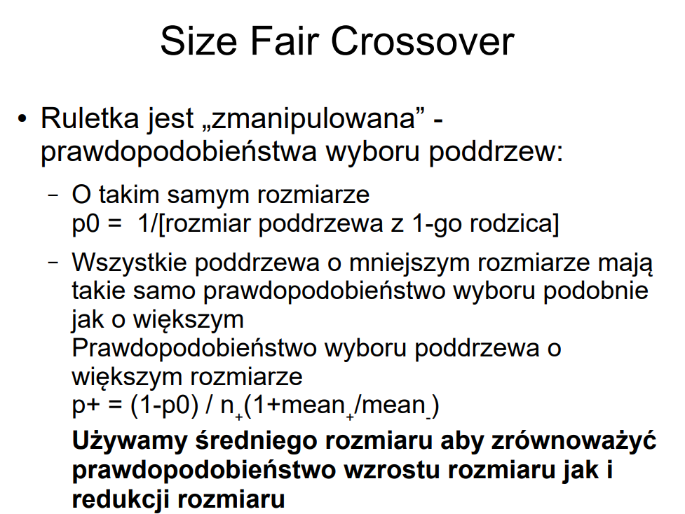
p1depth | n+ | n- | mean- | mean+ | (1+mean+ /mean- ) | (1+mean- /mean+ ) | p0 | 1-p0 | p+ | p- | Suma p0,p+,p-
5 | 1 | 45 | 1.4888888889 | 6 | 5.0298507463 | 1.2481481481 | 0.2 | 0.8 | 0.15905 | 0.64095 | 1
 |  |  |  |  |  |  |  |  |  | 0.01424

Program składa się z jednej linijki: 'write', zawierającej w sobie zrównoważone drzewo sumujące 16 jedynek
Załóżmy że chcemy to drzewo zcross'ować
Jako punkt krosowania został wybrany expression o głębokości 5
Z obliczeń usuwamy node program, bo nie chcemy krzyzować z rootem
Na tych założeniach zbudowałem 2 pierwsze wiersze tego arkusza
Program:
depth | nodes
1 | 31 (16*'1' + 15*'+')
2 | 8*nestedExpr |  | <- 8 node'ów posiadających pod sobą 3 node'y: dwie '1' i jeden '+'
3 | 4*nestedExpr |  | <- 4 node'y posiadające pod soba 3 node'y: dwa nestedExpr o głębokości 2 i jeden '+'
4 | 2*nextedExpr
5 | 1*nestedExpr
6 | 1*write
7 | 1*program

Musiałem zmodyfikować wzór z prezentacji, ponieważ prawdopodobieństwa nie sumowały się do 1
Prawdopodobieństwo na wybór gałęzi o tej samej wielkości było ok
Jednak wzór przedstawiony jako prawdopodobieństwo wyboru podrzewa o innej głębokości, to tak naprawdę prawdopodobieństwo na wybór kontretnego poddrzewa spośród tych o innej głębokości.
Problemem jest współczynnik stojący w równaniu z prezentacji czynnik n+ stojący zaraz za znakiem dzielenia.
Aktualnie w komórce L2 jest on pominięty, a w L3 jest wpisany zgodnie z formułą na prezentacji (odwróciłem znak podstawiając n- czyli C2, ponieważ liczone jest p- a nie p+)

